廉航经济舱
序号 | 文件名 | 本地路径 | 预览 | 发布人 | 发布时间 | 发布内容 | 评论数 | 评论内容
1 | IMG.jpg | /Users/lazywords/Code/QQ群相册/廉航经济舱/images/IMG.jpg | 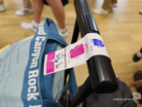 | 6岔路口矢泽兔熊 | 2026年02月21日 11:16 | 2024.06.30 W62291 BUD-DTM A321 Wizz，好 | 0
2 | IMG_001.jpg | /Users/lazywords/Code/QQ群相册/廉航经济舱/images/IMG_001.jpg | 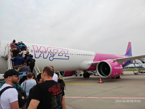 | 6岔路口矢泽兔熊 | 2026年02月21日 11:16 | 2024.06.30 W62291 BUD-DTM A321 Wizz，好 | 0
3 | IMG_002.jpg | /Users/lazywords/Code/QQ群相册/廉航经济舱/images/IMG_002.jpg |  | 6岔路口矢泽兔熊 | 2026年02月21日 11:16 | 2024.06.30 W62291 BUD-DTM A321 Wizz，好 | 0
4 | IMG_003.jpg | /Users/lazywords/Code/QQ群相册/廉航经济舱/images/IMG_003.jpg |  | 6岔路口矢泽兔熊 | 2026年02月21日 11:16 | 2024.06.30 W62291 BUD-DTM A321 Wizz，好 | 0
5 | IMG_004.jpg | /Users/lazywords/Code/QQ群相册/廉航经济舱/images/IMG_004.jpg | 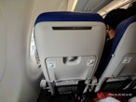 | 6岔路口矢泽兔熊 | 2026年02月21日 11:16 | 2024.06.30 W62291 BUD-DTM A321 Wizz，好 | 0
6 | IMG_005.jpg | /Users/lazywords/Code/QQ群相册/廉航经济舱/images/IMG_005.jpg | 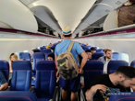 | 6岔路口矢泽兔熊 | 2026年02月21日 11:16 | 2024.06.30 W62291 BUD-DTM A321 Wizz，好 | 0
7 | IMG_006.jpg | /Users/lazywords/Code/QQ群相册/廉航经济舱/images/IMG_006.jpg | 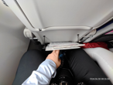 | 6岔路口矢泽兔熊 | 2026年02月21日 11:16 | 2024.06.30 W62291 BUD-DTM A321 Wizz，好 | 0
8 | IMG_007.jpg | /Users/lazywords/Code/QQ群相册/廉航经济舱/images/IMG_007.jpg | 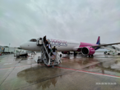 | 6岔路口矢泽兔熊 | 2026年02月21日 11:16 | 2024.06.30 W62291 BUD-DTM A321 Wizz，好 | 0
9 | IMG_008.jpg | /Users/lazywords/Code/QQ群相册/廉航经济舱/images/IMG_008.jpg | 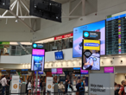 | 6岔路口矢泽兔熊 | 2026年02月21日 11:16 | 2024.06.30 W62291 BUD-DTM A321 Wizz，好 | 0
10 | IMG_009.jpg | /Users/lazywords/Code/QQ群相册/廉航经济舱/images/IMG_009.jpg | 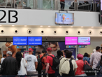 | 6岔路口矢泽兔熊 | 2026年02月21日 11:16 | 2024.06.30 W62291 BUD-DTM A321 Wizz，好 | 0
11 | IMG_010.jpg | /Users/lazywords/Code/QQ群相册/廉航经济舱/images/IMG_010.jpg | 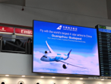 | 6岔路口矢泽兔熊 | 2026年02月21日 11:16 | 2024.06.30 W62291 BUD-DTM A321 Wizz，好 | 0
12 | IMG_011.jpg | /Users/lazywords/Code/QQ群相册/廉航经济舱/images/IMG_011.jpg |  | 6岔路口矢泽兔熊 | 2026年02月21日 11:16 | 2024.06.30 W62291 BUD-DTM A321 Wizz，好 | 0
13 | IMG_012.jpg | /Users/lazywords/Code/QQ群相册/廉航经济舱/images/IMG_012.jpg |  | 6岔路口矢泽兔熊 | 2026年02月21日 11:16 | 2024.06.30 W62291 BUD-DTM A321 Wizz，好 | 0
14 | IMG_013.jpg | /Users/lazywords/Code/QQ群相册/廉航经济舱/images/IMG_013.jpg | 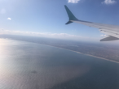 | 6岔路口矢泽兔熊 | 2026年02月21日 11:16 | 2024.06.30 W62291 BUD-DTM A321 Wizz，好 | 0
15 | IMG_014.jpg | /Users/lazywords/Code/QQ群相册/廉航经济舱/images/IMG_014.jpg |  | 6岔路口矢泽兔熊 | 2026年02月21日 11:16 | 2024.06.30 W62291 BUD-DTM A321 Wizz，好 | 0
16 | IMG_015.jpg | /Users/lazywords/Code/QQ群相册/廉航经济舱/images/IMG_015.jpg |  | 6岔路口矢泽兔熊 | 2026年02月21日 11:16 | 2024.06.30 W62291 BUD-DTM A321 Wizz，好 | 0
17 | IMG_016.jpg | /Users/lazywords/Code/QQ群相册/廉航经济舱/images/IMG_016.jpg |  | 6岔路口矢泽兔熊 | 2026年02月21日 11:16 | 2024.06.30 W62291 BUD-DTM A321 Wizz，好 | 0
18 | IMG_017.jpg | /Users/lazywords/Code/QQ群相册/廉航经济舱/images/IMG_017.jpg | 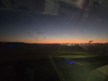 | 6岔路口矢泽兔熊 | 2026年02月21日 11:16 | 2024.06.30 W62291 BUD-DTM A321 Wizz，好 | 0
19 | IMG_018.jpg | /Users/lazywords/Code/QQ群相册/廉航经济舱/images/IMG_018.jpg | 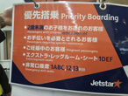 | 6岔路口矢泽兔熊 | 2026年02月21日 11:16 | 2024.06.30 W62291 BUD-DTM A321 Wizz，好 | 0
20 | IMG_019.jpg | /Users/lazywords/Code/QQ群相册/廉航经济舱/images/IMG_019.jpg |  | 6岔路口矢泽兔熊 | 2026年02月21日 11:16 | 2024.06.30 W62291 BUD-DTM A321 Wizz，好 | 0
21 | IMG_020.jpg | /Users/lazywords/Code/QQ群相册/廉航经济舱/images/IMG_020.jpg | 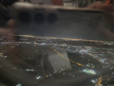 | 6岔路口矢泽兔熊 | 2026年02月21日 11:16 | 2024.06.30 W62291 BUD-DTM A321 Wizz，好 | 0
22 | IMG_021.jpg | /Users/lazywords/Code/QQ群相册/廉航经济舱/images/IMG_021.jpg | 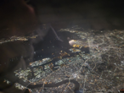 | 6岔路口矢泽兔熊 | 2026年02月21日 11:16 | 2024.06.30 W62291 BUD-DTM A321 Wizz，好 | 0
23 | IMG_022.jpg | /Users/lazywords/Code/QQ群相册/廉航经济舱/images/IMG_022.jpg |  | 6岔路口矢泽兔熊 | 2026年02月21日 11:16 | 2024.06.30 W62291 BUD-DTM A321 Wizz，好 | 0
24 | IMG_023.jpg | /Users/lazywords/Code/QQ群相册/廉航经济舱/images/IMG_023.jpg |  | 6岔路口矢泽兔熊 | 2026年02月21日 11:16 | 2024.06.30 W62291 BUD-DTM A321 Wizz，好 | 0
25 | IMG_024.jpg | /Users/lazywords/Code/QQ群相册/廉航经济舱/images/IMG_024.jpg |  | 6岔路口矢泽兔熊 | 2026年02月21日 11:16 | 2024.06.30 W62291 BUD-DTM A321 Wizz，好 | 0
26 | IMG_025.jpg | /Users/lazywords/Code/QQ群相册/廉航经济舱/images/IMG_025.jpg |  | 6岔路口矢泽兔熊 | 2026年02月21日 11:16 | 2024.06.30 W62291 BUD-DTM A321 Wizz，好 | 0
27 | IMG_026.jpg | /Users/lazywords/Code/QQ群相册/廉航经济舱/images/IMG_026.jpg | 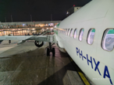 | 6岔路口矢泽兔熊 | 2026年02月21日 11:16 | 2024.06.30 W62291 BUD-DTM A321 Wizz，好 | 0
28 | IMG_027.jpg | /Users/lazywords/Code/QQ群相册/廉航经济舱/images/IMG_027.jpg | 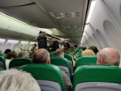 | 6岔路口矢泽兔熊 | 2026年02月21日 11:16 | 2024.06.30 W62291 BUD-DTM A321 Wizz，好 | 0
29 | IMG_028.jpg | /Users/lazywords/Code/QQ群相册/廉航经济舱/images/IMG_028.jpg | 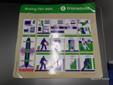 | 6岔路口矢泽兔熊 | 2026年02月21日 11:16 | 2024.06.30 W62291 BUD-DTM A321 Wizz，好 | 0
30 | IMG_029.jpg | /Users/lazywords/Code/QQ群相册/廉航经济舱/images/IMG_029.jpg | 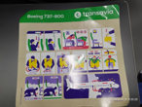 | 6岔路口矢泽兔熊 | 2026年02月21日 11:16 | 2024.06.30 W62291 BUD-DTM A321 Wizz，好 | 0
31 | IMG_030.jpg | /Users/lazywords/Code/QQ群相册/廉航经济舱/images/IMG_030.jpg | 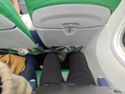 | 6岔路口矢泽兔熊 | 2026年02月21日 11:16 | 2024.06.30 W62291 BUD-DTM A321 Wizz，好 | 0
32 | IMG_031.jpg | /Users/lazywords/Code/QQ群相册/廉航经济舱/images/IMG_031.jpg | 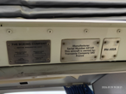 | 6岔路口矢泽兔熊 | 2026年02月21日 11:16 | 2024.06.30 W62291 BUD-DTM A321 Wizz，好 | 0
33 | IMG_032.jpg | /Users/lazywords/Code/QQ群相册/廉航经济舱/images/IMG_032.jpg |  | 6岔路口矢泽兔熊 | 2026年02月21日 11:16 | 2024.06.30 W62291 BUD-DTM A321 Wizz，好 | 0
34 | IMG_033.jpg | /Users/lazywords/Code/QQ群相册/廉航经济舱/images/IMG_033.jpg | 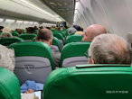 | 6岔路口矢泽兔熊 | 2026年02月21日 11:16 | 2024.06.30 W62291 BUD-DTM A321 Wizz，好 | 0
35 | IMG_034.jpg | /Users/lazywords/Code/QQ群相册/廉航经济舱/images/IMG_034.jpg | 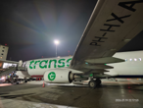 | 6岔路口矢泽兔熊 | 2026年02月21日 11:16 | 2024.06.30 W62291 BUD-DTM A321 Wizz，好 | 0
36 | IMG_035.jpg | /Users/lazywords/Code/QQ群相册/廉航经济舱/images/IMG_035.jpg | 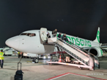 | 6岔路口矢泽兔熊 | 2026年02月21日 11:16 | 2024.06.30 W62291 BUD-DTM A321 Wizz，好 | 0
37 | IMG_036.jpg | /Users/lazywords/Code/QQ群相册/廉航经济舱/images/IMG_036.jpg |  | 6岔路口矢泽兔熊 | 2026年02月21日 11:16 | 2024.06.30 W62291 BUD-DTM A321 Wizz，好 | 0
38 | IMG_037.jpg | /Users/lazywords/Code/QQ群相册/廉航经济舱/images/IMG_037.jpg | 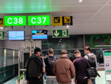 | 6岔路口矢泽兔熊 | 2026年02月21日 11:16 | 2024.06.30 W62291 BUD-DTM A321 Wizz，好 | 0
39 | IMG_038.jpg | /Users/lazywords/Code/QQ群相册/廉航经济舱/images/IMG_038.jpg | 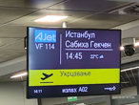 | 6岔路口矢泽兔熊 | 2026年02月21日 11:16 | 2024.06.30 W62291 BUD-DTM A321 Wizz，好 | 0
40 | IMG_039.jpg | /Users/lazywords/Code/QQ群相册/廉航经济舱/images/IMG_039.jpg | 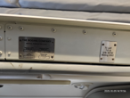 | 6岔路口矢泽兔熊 | 2026年02月21日 11:16 | 2024.06.30 W62291 BUD-DTM A321 Wizz，好 | 0
41 | IMG_040.jpg | /Users/lazywords/Code/QQ群相册/廉航经济舱/images/IMG_040.jpg |  | 6岔路口矢泽兔熊 | 2026年02月21日 11:16 | 2024.06.30 W62291 BUD-DTM A321 Wizz，好 | 0
42 | IMG_041.jpg | /Users/lazywords/Code/QQ群相册/廉航经济舱/images/IMG_041.jpg |  | 6岔路口矢泽兔熊 | 2026年02月21日 11:16 | 2024.06.30 W62291 BUD-DTM A321 Wizz，好 | 0
43 | IMG_042.jpg | /Users/lazywords/Code/QQ群相册/廉航经济舱/images/IMG_042.jpg |  | 6岔路口矢泽兔熊 | 2026年02月21日 11:16 | 2024.06.30 W62291 BUD-DTM A321 Wizz，好 | 0
44 | IMG_043.jpg | /Users/lazywords/Code/QQ群相册/廉航经济舱/images/IMG_043.jpg | 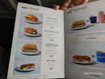 | 6岔路口矢泽兔熊 | 2026年02月21日 11:16 | 2024.06.30 W62291 BUD-DTM A321 Wizz，好 | 0
45 | IMG_044.jpg | /Users/lazywords/Code/QQ群相册/廉航经济舱/images/IMG_044.jpg | 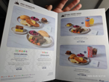 | 6岔路口矢泽兔熊 | 2026年02月21日 11:16 | 2024.06.30 W62291 BUD-DTM A321 Wizz，好 | 0
46 | IMG_045.jpg | /Users/lazywords/Code/QQ群相册/廉航经济舱/images/IMG_045.jpg | 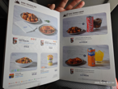 | 6岔路口矢泽兔熊 | 2026年02月21日 11:16 | 2024.06.30 W62291 BUD-DTM A321 Wizz，好 | 0
47 | IMG_046.jpg | /Users/lazywords/Code/QQ群相册/廉航经济舱/images/IMG_046.jpg | 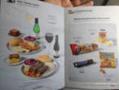 | 6岔路口矢泽兔熊 | 2026年02月21日 11:16 | 2024.06.30 W62291 BUD-DTM A321 Wizz，好 | 0
48 | IMG_047.jpg | /Users/lazywords/Code/QQ群相册/廉航经济舱/images/IMG_047.jpg | 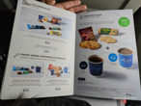 | 6岔路口矢泽兔熊 | 2026年02月21日 11:16 | 2024.06.30 W62291 BUD-DTM A321 Wizz，好 | 0
49 | IMG_048.jpg | /Users/lazywords/Code/QQ群相册/廉航经济舱/images/IMG_048.jpg | 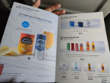 | 6岔路口矢泽兔熊 | 2026年02月21日 11:16 | 2024.06.30 W62291 BUD-DTM A321 Wizz，好 | 0
50 | IMG_049.jpg | /Users/lazywords/Code/QQ群相册/廉航经济舱/images/IMG_049.jpg | 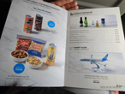 | 6岔路口矢泽兔熊 | 2026年02月21日 11:16 | 2024.06.30 W62291 BUD-DTM A321 Wizz，好 | 0
51 | IMG_050.jpg | /Users/lazywords/Code/QQ群相册/廉航经济舱/images/IMG_050.jpg | 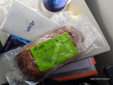 | 6岔路口矢泽兔熊 | 2026年02月21日 11:16 | 2024.06.30 W62291 BUD-DTM A321 Wizz，好 | 0
52 | IMG_051.jpg | /Users/lazywords/Code/QQ群相册/廉航经济舱/images/IMG_051.jpg | 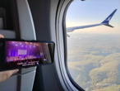 | 6岔路口矢泽兔熊 | 2026年02月21日 11:16 | 2024.06.30 W62291 BUD-DTM A321 Wizz，好 | 0
53 | IMG_052.jpg | /Users/lazywords/Code/QQ群相册/廉航经济舱/images/IMG_052.jpg | 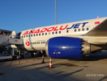 | 6岔路口矢泽兔熊 | 2026年02月21日 11:16 | 2024.06.30 W62291 BUD-DTM A321 Wizz，好 | 0
54 | IMG_053.jpg | /Users/lazywords/Code/QQ群相册/廉航经济舱/images/IMG_053.jpg | 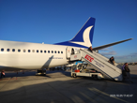 | 6岔路口矢泽兔熊 | 2026年02月21日 11:16 | 2024.06.30 W62291 BUD-DTM A321 Wizz，好 | 0
55 | IMG_054.jpg | /Users/lazywords/Code/QQ群相册/廉航经济舱/images/IMG_054.jpg | 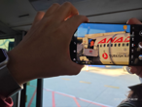 | 6岔路口矢泽兔熊 | 2026年02月21日 11:16 | 2024.06.30 W62291 BUD-DTM A321 Wizz，好 | 0
56 | V5bCQAzNzcxNDQ5OTY34KZpkW5eAw!!.jpg | /Users/lazywords/Code/QQ群相册/廉航经济舱/images/V5bCQAzNzcxNDQ5OTY34KZpkW5eAw!!.jpg |  | Phc_FB | 2026年03月03日 21:20 | 2.23 CZ3085 白云-羽田 | 0
57 | V5bCQAzNzcxNDQ5OTYC4KZpgY4_AA!!.jpg | /Users/lazywords/Code/QQ群相册/廉航经济舱/images/V5bCQAzNzcxNDQ5OTYC4KZpgY4_AA!!.jpg | 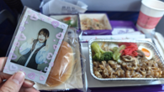 | Phc_FB | 2026年03月03日 21:20 | 3.3 CZ3086 羽田-白云 牛丼配有哈根达斯 | 0
58 | V5bCQAzNzcxNDQ5OTYB4KZp4I1AAA!!.jpg | /Users/lazywords/Code/QQ群相册/廉航经济舱/images/V5bCQAzNzcxNDQ5OTYB4KZp4I1AAA!!.jpg | 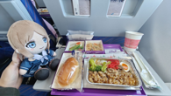 | Phc_FB | 2026年03月03日 21:20 | 3.3 CZ3086 羽田-白云 牛丼配有哈根达斯 | 0
59 | V5bCQAzNzcxNDQ5OTYA4KZpo7JAAA!!.jpg | /Users/lazywords/Code/QQ群相册/廉航经济舱/images/V5bCQAzNzcxNDQ5OTYA4KZpo7JAAA!!.jpg | 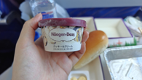 | Phc_FB | 2026年03月03日 21:20 | 3.3 CZ3086 羽田-白云 牛丼配有哈根达斯 | 0
60 | V5bCQAzNzcxNDQ5OTZzx6ZpLtVjKw!!.jpg | /Users/lazywords/Code/QQ群相册/廉航经济舱/images/V5bCQAzNzcxNDQ5OTZzx6ZpLtVjKw!!.jpg | 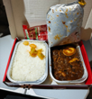 | Neo | 2026年03月03日 19:35 | 春秋的卤肉饭，好吃 | 0
61 | EA40B016-ED04-4FE3-889D-C44CEFAD4FBE_big.jpg | /Users/lazywords/Code/QQ群相册/廉航经济舱/images/EA40B016-ED04-4FE3-889D-C44CEFAD4FBE_big.jpg | 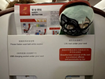 | Rua3 | 2026年03月03日 19:25 | JD5666 上海飞丽江 | 0
62 | BD3D93C5-4EAD-45C2-808B-EE15EF7A51BA_big.jpg | /Users/lazywords/Code/QQ群相册/廉航经济舱/images/BD3D93C5-4EAD-45C2-808B-EE15EF7A51BA_big.jpg |  | Achthundert zehn | 2026年03月05日 23:42 | 北海道国际航空（airdo），全日空旗下廉航，主要运营北海道地区航线，目前在役的飞机只有737-700和767-300两种，作为廉航在飞机上会提供一次饮料，特色饮料是昆布汤，座椅间距意外的还不错，性价比给到人上人 | 0
63 | C202FA18-766D-46B0-BDE6-83558154BA74_big.jpg | /Users/lazywords/Code/QQ群相册/廉航经济舱/images/C202FA18-766D-46B0-BDE6-83558154BA74_big.jpg |  | Achthundert zehn | 2026年03月05日 23:42 | 北海道国际航空（airdo），全日空旗下廉航，主要运营北海道地区航线，目前在役的飞机只有737-700和767-300两种，作为廉航在飞机上会提供一次饮料，特色饮料是昆布汤，座椅间距意外的还不错，性价比给到人上人 | 0
64 | E40681A9-516F-4F60-A1B1-752981E6ACF7_big.jpg | /Users/lazywords/Code/QQ群相册/廉航经济舱/images/E40681A9-516F-4F60-A1B1-752981E6ACF7_big.jpg |  | Achthundert zehn | 2026年03月05日 23:42 | 北海道国际航空（airdo），全日空旗下廉航，主要运营北海道地区航线，目前在役的飞机只有737-700和767-300两种，作为廉航在飞机上会提供一次饮料，特色饮料是昆布汤，座椅间距意外的还不错，性价比给到人上人 | 0
65 | 115ADC55-3F51-4CA7-B9B0-A3E0DABABA50_big.jpg | /Users/lazywords/Code/QQ群相册/廉航经济舱/images/115ADC55-3F51-4CA7-B9B0-A3E0DABABA50_big.jpg |  | Achthundert zehn | 2026年03月05日 23:41 | 北海道国际航空（airdo），全日空旗下廉航，主要运营北海道地区航线，目前在役的飞机只有737-700和767-300两种，作为廉航在飞机上会提供一次饮料，特色饮料是昆布汤，座椅间距意外的还不错，性价比给到人上人 | 0
66 | 20260324_1208_万代死吗_ba5b3c3570.jpg | /Users/lazywords/Code/QQ群相册/廉航经济舱/images/20260324_1208_万代死吗_ba5b3c3570.jpg |  | 万代死吗 | 2026年03月24日 12:08 | 2025年10月31日HB320 11月5日HB323 大湾区航空 HKG往返NRT 737-8JP（WL） B-KJC 座位很难受 飞得又晃又慢 737真是烂飞机每次坐以前开过刀的地方就会疼 但是850块把我运到东京 性价比已经无敌 | 0
67 | 20260324_1208_万代死吗_98a6dc2331.jpg | /Users/lazywords/Code/QQ群相册/廉航经济舱/images/20260324_1208_万代死吗_98a6dc2331.jpg |  | 万代死吗 | 2026年03月24日 12:08 | 2025年10月31日HB320 11月5日HB323 大湾区航空 HKG往返NRT 737-8JP（WL） B-KJC 座位很难受 飞得又晃又慢 737真是烂飞机每次坐以前开过刀的地方就会疼 但是850块把我运到东京 性价比已经无敌 | 0

